상품제안서
팝폰 초고속 멀티충전기 도킹형 보조배터리 5000mAh 여행용파우치 선물 세트 CS50 | 상품코드: F30850

 |  |  |  |  |  |  | 02-412-0044 | www.easy1.co.kr
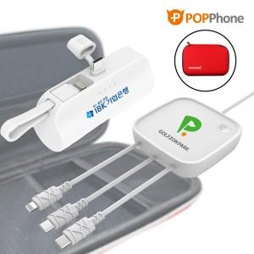

【상세/제작정보】

【인쇄/포장옵션】 | 레이저, 풀칼라 / 포장지포장

【공급단가】 | 수량 | 100~ | 300~ | 500~ | 1,000~ | 3,000~
*VAT별도 | 단가 | 22,620원 | 22,240원 | 21,670원 | 21,300원 | 20,730원

【상품 URL】 | http://www.easy1.co.kr/src/goods_detail.php?gdno=30850

